Quy trình Cài đặt tool life
QUY ĐỊNH CÀI ĐẶT TOOLIFE TRÊN MÁY CNC
Mã số : CNC.02.00.04 | Ngày ban hành : 02.12.2023
CHỊU TRÁCH NHIỆM | Các bước tiến hành | Hình ảnh màn hình máy cnc | GHI CHÚ
XÁC ĐỊNH TOOLIFE CẦN CÀI ĐẶT THEO TUỔI THỌ QUY ĐỊNH CỦA TỪNG TOOL THEO TỪNG MODEL
Kỹ thuật viên bộ phận CNC |  | 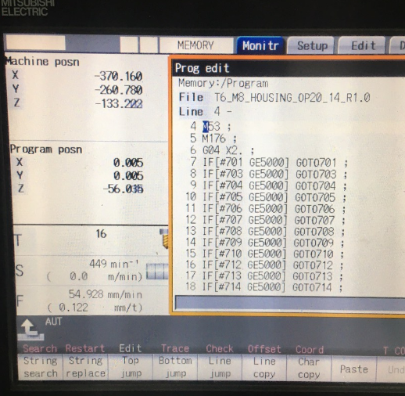 | Thực hiện cài đặt toolife theo đúng loại Tool và đúng model
CÀI ĐẶT THÔNG SỐ TRÊN MÁY CNC
Kỹ thuật viên bộ phận CNC |  | 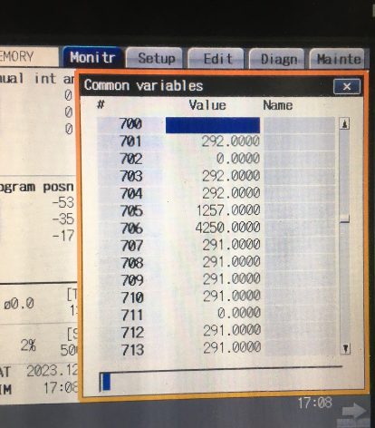 | Thông sô sản lượng sản xuất máy làm việc
KHI HẾT TOOLIFE MÁY TỰ ĐỘNG BÁO LỖI VÀ STOP KHÔNG LÀM VIỆC
Kỹ thuật viên bộ phận CNC |  | 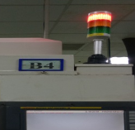 | Máy báo lỗi Clam khi hết Toolife
KỸ THUẬT VIÊN KIỂM TRA VÀ THAY TOOL MỚI VÀ GHI LỊCH SỬ THAY DAO VÀO SỔ HỒ SƠ
Kỹ thuật viên bộ phận CNC |  | 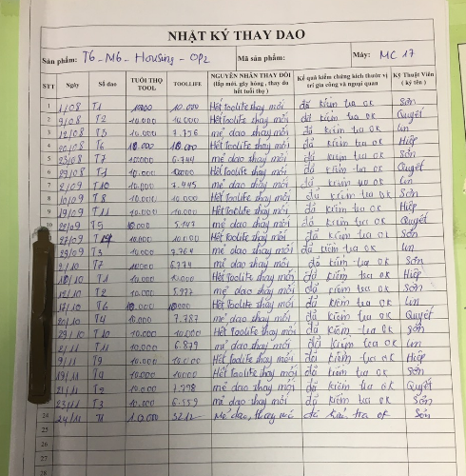 | check sheet ghi chép đầy đủ và đúng loại tool
KIỂM TRA LẠI SẢN PHẨM ĐẦU TIÊN SAU KHI THAY TOOL MỚI
Kỹ thuật viên bộ phận CNC
SẢN PHẨM GIA CÔNG OK , MÁY CNC HOẠT ĐỘNG BÌNH THƯỜNG
Công nhân vận hành máy
* Lịch sử sửa đổi
Ngày /ver | Nội dung | Người lập | Duyệt
02.12.2023/Ver 00 | Lập mới | Nguyễn Trọng Đức | Lee Young Sun

Qli gãy dao và hết tool life
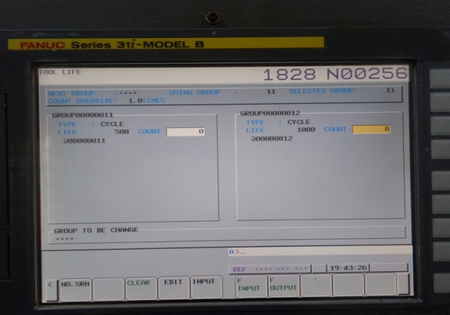
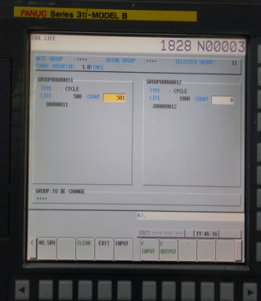
HƯỚNG DẪN QUẢN LÝ TÌNH TRẠNG LỖI GÃY DAO VÀ TOOLIFE
1, Lỗi gãy dao |  |  | 2. Lỗi hết Toolife
 | 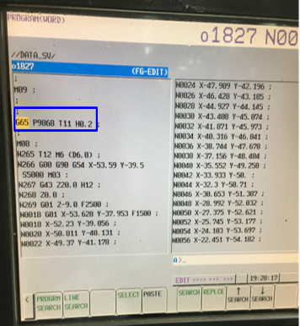

 | 1. cài đặt Program kiểm xoát | 2. máy tự động kiểm tra sau mỗi lầ gia công |  | 1. cài đặt Program kiểm xoát | 2. máy tự động kiểm tra sau mỗi lầ gia công

 |  |  |  | 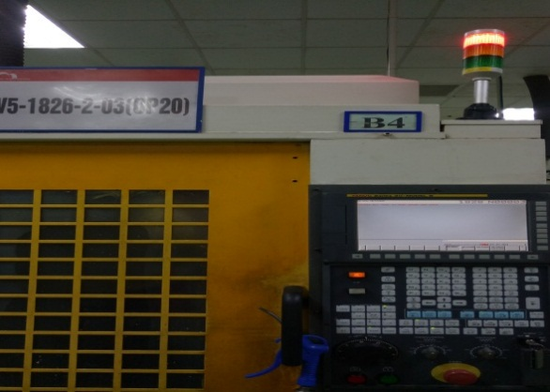 | 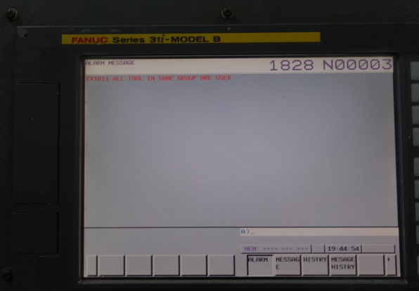

 | 4. Máy tự động stop không làm việc được nữa | 3. Khi dao bị gãy hoặc mẻ máy sẽ báo lỗi . |  | 4. Máy tự động stop không làm việc được nữa | 3. Khi dao bị hết toolife máy sẽ báo lỗi .

Ghi chú : " các dao có kích thước đường kính nhỏ sẽ sử dụng hệ thống so dao tự động để kiểm xoát được vấn đề gãy dao" |  |  | Ghi chú : các dao có đường kính to từ Ø50 chở nên sẽ sử dụng cách kiểm xoát bằng hệ thống báo lỗi toolife

